Kitöltési segédlet
Számlaösszesítő adatlap kitöltési segédlet 2.

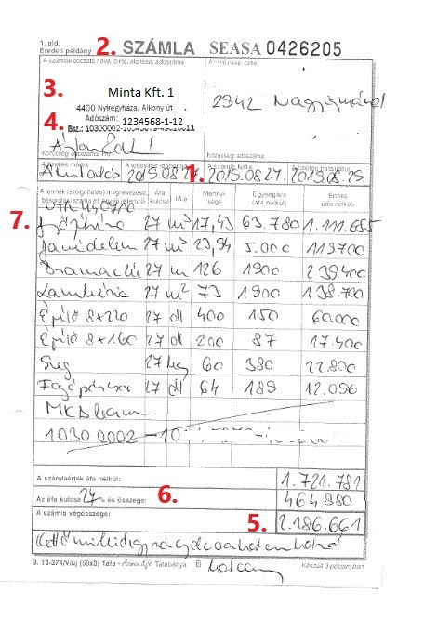
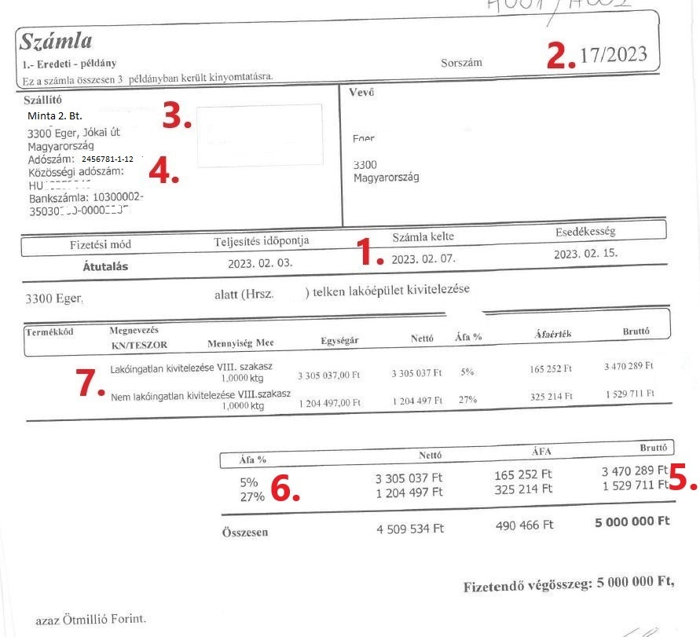
Soronként egy számla adata vihető fel és az adott sorban minden cellát ki kell tölteni A-tól G oszlopig: A. (1) Számla kelte: a számlán szereplő kiállítás dátuma formátuma dátum ponttal elválasztva (ÉÉÉÉ.HH.NN.) (nem mindig egyezik a teljesítés, fizetés határidő dátumával, azoktól eltérhet) B. (2) Számla sorszáma: számla egyedi azonosítója formátuma általánosságban betű és szám karakterek (teljes karakterlánc szükséges, karakterpontosan pl.: -, / stb. is) C. (3) Számlakibocsátó neve: Cég (Kft., Bt.) vagy vállalkozó megnevezése szöveges formátumban (teljes név vagy cégszerű rövidítés fogadható el) D. (4) Számlakibocsátó adószáma: Adószám formátumban rögzítve (xxxxxxxx-x-xx), karakterpontosan E. (5) Számla FIZETENDŐ bruttó értéke: forintban ÁFÁ-val együtt, szám formátumban (lehet 0 Ft és negatív is) F. (6) ÁFA kulcs: A számla ÁFA tartalma (0%,5%,27%), kiválasztható a legördülő listából a megfelelő érték (szám értékben: 5% = 5-öt megadva) Ha egy számlán több, eltérő ÁFA mérték van, akkor ÁFA nemenként összesítve, külön sorba rögzíteni, sorszám után ’-1’ karakterrel. G. (7) Számla tartalom leírása: a munkálat és/ vagy anyag rövid szöveges megnevezése (tételeket össze lehet vonni – pl.: melegburkolat és kiegészítői) H. Számla Szkennelési sorszáma – nem szabad átírni/előre töltött cella – Tanácsadó számlarögzítésnél használt számla sorszám megjelölése | 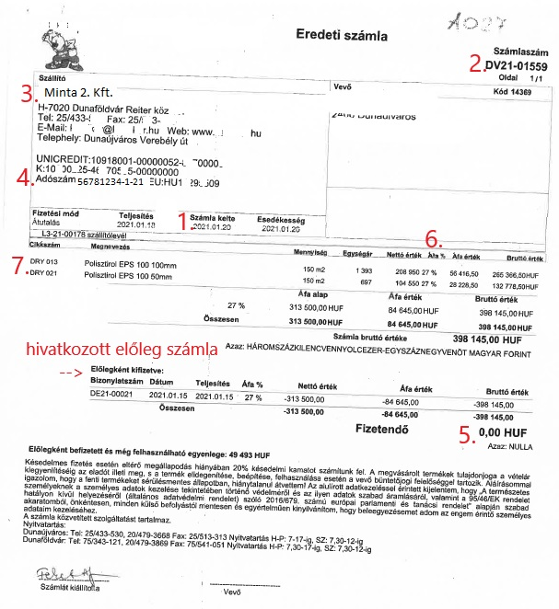

Összetartozó számlák egymás után kerüljenek rögzítésre (összetartozó előleg és végszámlák esetén; a végszámlák visszahivatkoznak az előleg(ek)re, így az összetartozás nyomon követhető). Egy előleg számla csak akkor fogadható el, ha végszámla is rendelkezésre áll és a TELJES előleg összeg felhasználásra került (azaz végszámlázott). Több összetartozó előleg és végszámla esetén a teljes számlázottságnak meg kell lennie. Mindeb számla rögzítendő. Csak valódi számlák kerüljenek rögzítésre. Díjbekérő, proforma (díjbekérő) számla, nyugta, szállítólevél, utalási igazolás nem vezetendő fel a számlaösszesítőbe

A számlaösszesítő adatlap formátumán ne változtassanak, ne tegyenek bele képletet, vagy plusz lapot, ne színezzék át, ne töröljenek sor vagy oszlopot! A számlaösszesítőre felvezetett számlákat papír alapú példányát a listára történő felvezetés sorrendjében kérjük a bankfiókban leadni. A kitöltött számlaösszesítő excel fájl-t kérjük az építés címének megfelelően elnevezni és kötőjellel az Ügyfél nevét is írják hozzá. (pl: 1138 Budapest, Népfürdő utca 24-26. - Erste Ügyfél.xlsx) és ezt e-mailben megküldeni a tanácsadónak

